Sheet1
1. 로그인 Page |  |  |  |  |  |  |  | 2. Main Page (최초 화면)

 |  |  |  |  |  |  |  | LOGO |  | 고객불만처리 |  |  | 통계자료조회 |  |  | 기준정보관리

 |  |  |  |  |  |  |  | 1. 2012 공장별 불만 목표 대비 실적
 |  |  |  |  |  |  |  |  |  |  |  |  |  |  |  |  |  |  | 목표량 | 건수 | 지수 | Total 지수
 |  |  |  |  |  |  |  |  |  |  |  |  |  |  |  |  |  | 공장1 | 30 | 10 | 100 | 30
 |  |  |  |  |  |  |  |  |  |  |  |  |  |  |  |  |  | 공장2 | 30 | 7 | 100 | 21
 |  |  |  |  |  |  |  |  |  |  |  |  |  |  |  |  |  | 공장3 | 30 | 9 | 100 | 27
 |  |  |  |  |  |  |  |  |  |  |  |  |  |  |  |  |  | 공장4 | 30 | 5 | 100 | 15
 |  |  |  |  |  |  |  |  |  |  |  |  |  |  |  |  |  | 공장5 | 30 | 1 | 100 | 3
 |  |  |  |  |  |  |  |  |  |  |  |  |  |  |  |  |  | 공장6 | 30 | 8 | 100 | 24
 |  |  |  |  |  |  |  |  |  |  |  |  |  |  |  |  |  | 공장7 | 30 | 5 | 100 | 15
 |  |  |  | 아이디 | 사번 입력칸 |  |  |  |  |  |  |  |  |  |  |  |  | 공장8 | 30 | 10 | 100 | 30
 |  |  |  |  |  |  |  | 2. ( 로그인 팀 이름 ) 미결 리스트
 |  |  |  | 비밀번호 | 비밀번호 입력칸 |  |  |  | 공장 No. 발행팀 거래선 품명 중량 구조 EX No. 불만분류 불만유형 변상액(예상) 불만지수(예상) 샘플유무 접수월

copyright |  |  |  |  |  |  |  | copyright
- 바탕화면은 고려제강에서 제공되는 사진

3. 고객불만처리 Main Page - 불만모니터링 |  |  |  |  |  |  |  | 4. 고객불만처리 Main Page - 신규 불만등록

LOGO | 고객불만처리 |  | 통계자료조회 |  |  | 기준정보관리 |  | LOGO |  | 고객불만처리 |  |  | 통계자료조회 |  |  | 기준정보관리

로그인 정보 부서,이름 로그아웃버튼 |  |  |  |  |  |  |  | 로그인 정보 부서,이름 로그아웃버튼
탭 처리(팀 / 전체)
 |  | 총발생건수 : 10 미결건수 : 2 (팀별 발생통계) |  |  |  |  |  |  |  |  | EX No. |  |  | 생산공장
고객불만모니터링 신규 불만등록 대책보고서 작성 불만처리 결과서 불만처리 결과보고서 |  |  |  |  |  |  |  | 고객불만모니터링 신규 불만등록 대책보고서 작성 불만처리 결과서 불만처리 결과보고서
고객불만모니터링 |  | 기간 | ~ |  |  |  |  | 고객불만모니터링 |  |  | 거래선 |  |  | 품명

 |  | 공장 | 발행팀 |  | EX No.

조회
신규 불만 등록 |  | 접수월 | 종결월 |  |  |  |  | 신규 불만 등록 |  |  | 구조 |  |  | 중량

원인 및 대책보고서 작성 |  | 공장 No. 발행팀 거래선 품명 중량 구조 EX No. 불만분류…. |  |  |  |  |  | 원인 및 대책보고서 작성 |  |  | 품명 |  |  | 납품일자

처리보고서 작성 |  |  |  |  |  |  |  | 처리보고서 작성 |  |  | 불만예상금액 |  |  | 불만예상지수

처리결과보고서 작성 |  |  |  |  |  |  |  | 처리결과보고서 작성 |  |  | 불만분류 | ⊙ 클레임 |  | 샘플유무 | ⊙ 유 | 보고서종류 | ⊙ 8D-R
 |  |  |  |  |  |  |  |  |  |  |  | ○ 고객의 소리 |  |  | ○ 무 |  | ○ 정식
 |  |  |  |  |  |  |  |  |  |  | 불만내용

스크롤

 |  | <합계> 불만건수 : 건 불만지수 : 점 |  |  |  |  |  |  |  |  |  | 저장하기 |  | 미리보기 |  | 상신하기
copyright |  |  |  |  |  |  |  | copyright
- List는 오른쪽 scroll 이용하여 밑에 내용 표시(paging 처리 하지 않음)

5. 고객불만처리 Main Page - 원인 및 대책보고서 작성 |  |  |  |  |  |  |  | 6. 통계자료조회 Main Page - 지수건수 통계

LOGO | 고객불만처리 |  | 통계자료조회 |  |  | 기준정보관리 |  | LOGO |  | 고객불만처리 |  |  | 통계자료조회 |  |  | 기준정보관리

로그인 정보 부서,이름 로그아웃버튼 |  |  |  |  |  |  |  | 로그인 정보 부서,이름 로그아웃버튼
 |  |  |  |  | 보고서종류 | ⊙ 8D-R |  |  |  |  | 기간 |  | ~
 |  |  |  |  |  | ○ 정식
고객불만모니터링 신규 불만등록 대책보고서 작성 불만처리 결과서 불만처리 결과보고서 |  |  |  |  |  |  |  | 고객불만모니터링 신규 불만등록 대책보고서 작성 불만처리 결과서 불만처리 결과보고서 |  |  | 공장
고객불만모니터링 |  |  |  |  | 1. TEAM MEMBERS |  |  | 지수건수 통계
 |  |  |  |  |  |  |  | - 연도별
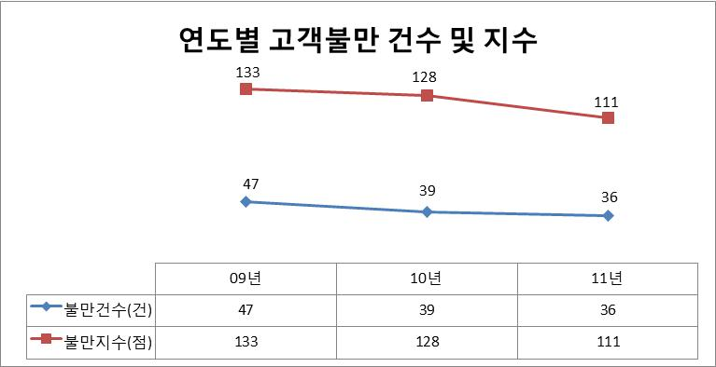
신규 불만 등록 |  |  |  |  |  |  |  | - 월별
 |  |  |  |  | 2. DESCRIBE PROBLEM |  |  | - 제품별
스크롤
원인 및 대책보고서 작성 |  |  |  |  |  |  |  | - 거래선별
스크롤
 |  |  |  |  |  |  |  | - 불만유형별
처리보고서 작성 |  |  |  |  | 3. ROOT CAUSE |  |  | - 불만원인별
 |  |  |  |  |  |  |  | - 불만등급별
처리결과보고서 작성
 |  |  |  |  | 4. INITIAL ACTION |  |  | 불만처리기간 통계

 |  |  |  |  |  |  |  | 불만처리지연 조회

 |  |  |  |  | 첨부파일

 |  |  |  |  | 저장하기 | 미리보기 | 상신하기
copyright |  |  |  |  |  |  |  | copyright

처리보고서
작성
불만종결
 |  |  |  |  |  |  |  | 불만 세부정보 |  |  |  |  | x
5. 고객불만처리 Main Page - 신규 불만등록
불만발생
원인 및
대책작성
LOGO | 고객불만처리 |  | 통계자료조회 |  |  | 기준정보관리

로그인 정보 부서,이름 로그아웃버튼

고객불만모니터링 신규 불만등록 대책보고서 작성 불만처리 결과서 불만처리 결과보고서
고객불만모니터링

신규 불만 등록

원인 및 대책보고서 작성 |  | 공장 No. 발행팀 거래선 품명 중량 구조 EX No. 불만분류….

스크롤
처리보고서 작성

처리결과보고서 작성

copyright

5. 고객불만처리 Main Page - 처리결과서 작성

LOGO | 고객불만처리 |  | 통계자료조회 |  |  | 기준정보관리

로그인 정보 부서,이름 로그아웃버튼

 |  |  |  |  | <불만 최종 조치>
고객불만모니터링 신규 불만등록 대책보고서 작성 불만처리 결과서 불만처리 결과보고서
고객불만모니터링 |  |  |  |  | □ 6개월 이상 회신 없음

신규 불만등록 |  |  |  |  | 거래선 회신일자

스크롤
원인 및 대책보고서 작성 |  |  |  |  | 고객 만족여부
스크롤
처리보고서 작성 |  |  |  |  | 반품량, 변상액, 기타

처리결과보고서 작성

 | <원인 및 대책>

 |  |  |  |  | 첨부파일

 |  |  |  |  | 저장하기 | 미리보기 | 상신하기
copyright

